ESTADISTICAS 311
Hospital Dr. Marcelino Vélez Santana
Registro de Atenciones
Oficina de Acceso a la Información
Enero-Marzo 2023

Total Atenciones Mensuales de Respuesta 311
Trimestre | Solicitudes | Atenciones
Enero | 0 | 0
Febrero | 0 | 0
Marzo | 0 | 0
Total | 0 | 0

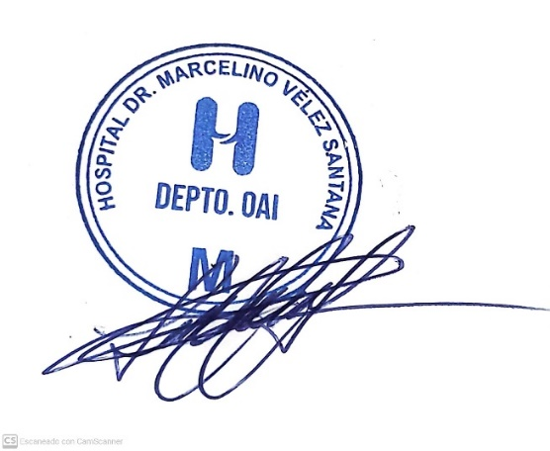

Lic. Lucy Cuevas
Responsable de Acceso a la Información

